军阶系统
一. | 设计目的
 | 1. | 目标引导性质的养成系统
 | 2. | 活跃玩家大幅战力成长的途径
二. | 界面设计
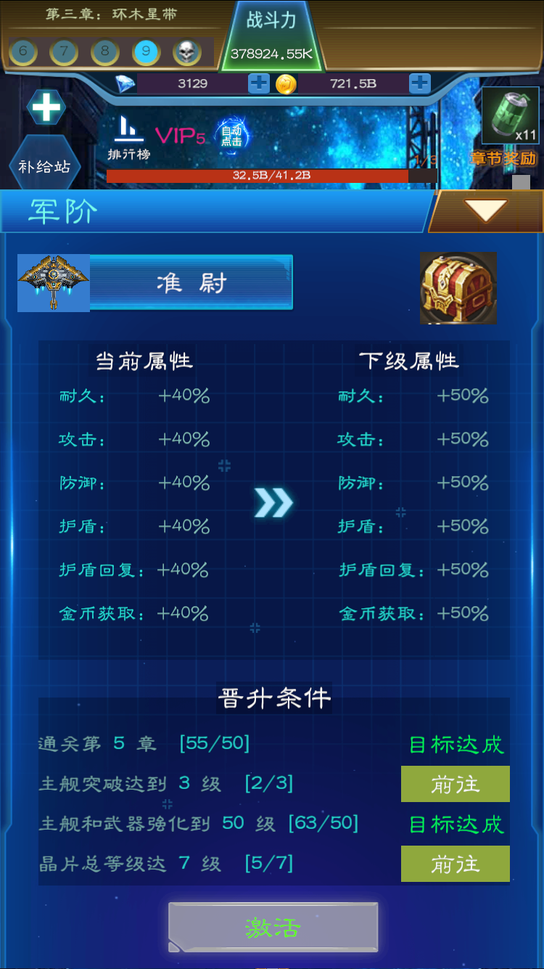
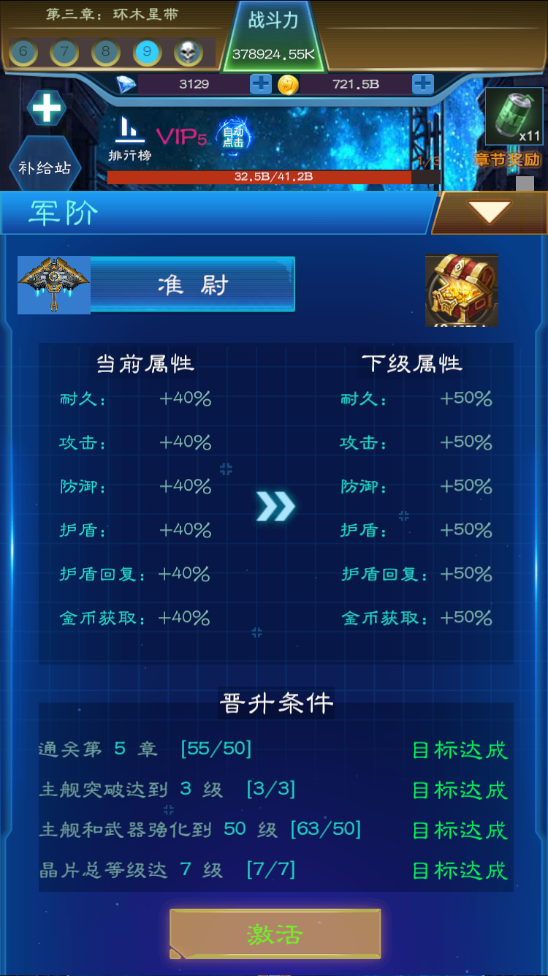
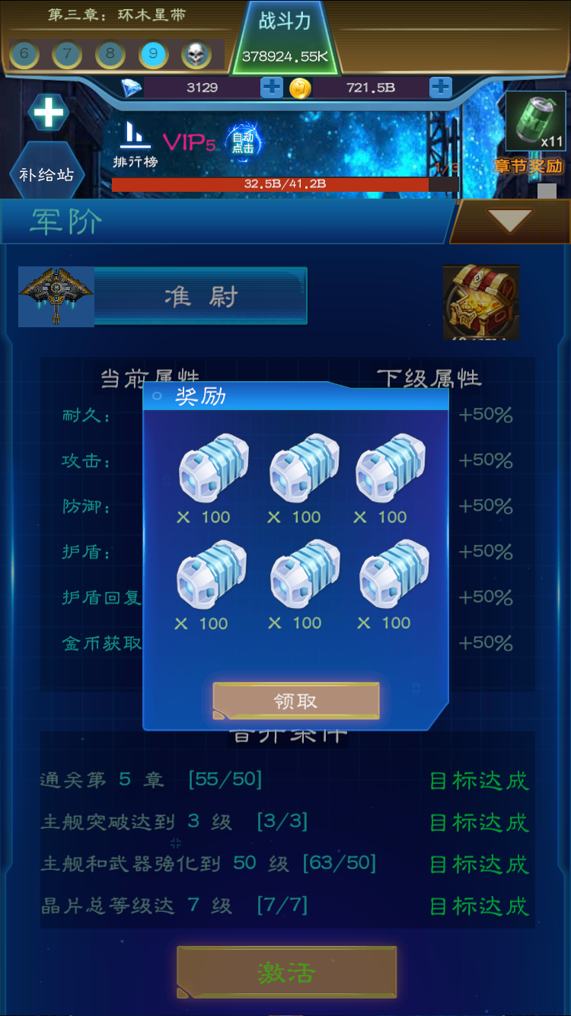
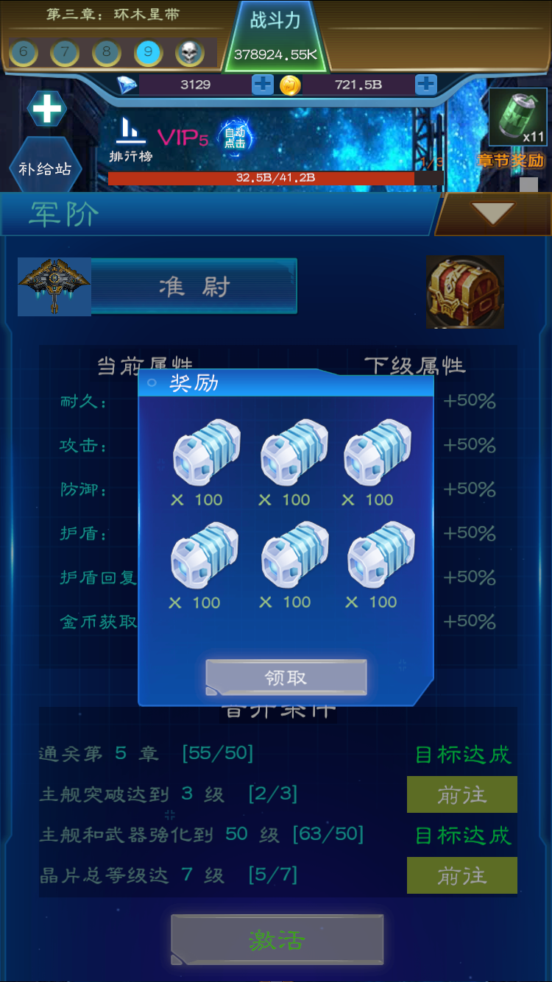

三. | 系统概述
 | 1. | 每一军阶有4个成就任务，玩家完成成就后可激活下阶军阶
 | 2. | 激活军阶给大量的百分比属性
 | 3. | 每晋升1阶，给与玩家一个宝箱奖励
四. | UI细则
 | 1. | 军阶区域
 |  | 1） | 区域截图

 |  | 2） | 包含元素
 |  |  | a. | 军阶Icone
 |  |  |  | 25个不同的图标
 |  |  | b. | 军阶名
 |  |  |  | 暂定使用美国陆军军阶名
 | 2. | 属性对比
 |  | 1） | 区域截图
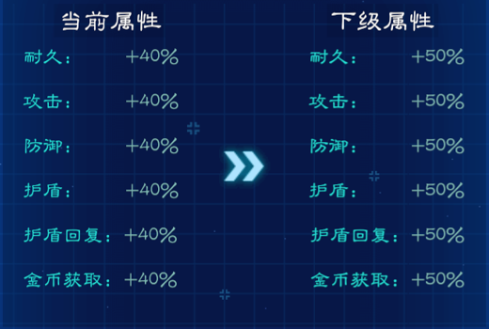

 |  | 2） | 概述
 |  |  | a. | 该界面显示当前军阶的属性和下阶军阶的属性
 |  |  |  | 满级后，隐藏下级属性
 |  |  | b. | 这里都是百分比属性
 |  |  | c. | 包含属性
 | 3. | 晋升条件
 |  | 1） | 区域截图
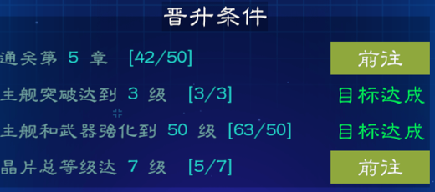

 |  | 2） | 包含元素
 |  |  | a. | 通关条件描述
 |  |  |  | 显示通关条件
 |  |  | b. | 进度显示
 |  |  |  | [x/y]，当前进度，完成条件数
 |  |  |  | 完成条件数从achieveBase表中的require[0].valv(w)中取
 |  | 3） | 目标达成与前往
 |  |  | 完成本项条件显示目标达成
 |  |  | 没有完成显示前往按钮，点击进行相关跳转
 | 4. | 激活按钮
 |  | 1） | 区域截图

 |  | 2） | 规则概述
 |  |  | 条件未达成，按钮置灰，字体变红
 |  |  | 条件达成，按钮正常，字体变绿
 |  |  |  | 点击激活，如果玩家没有领取宝箱，则弹出宝箱领取界面。领取后才可激活。
 | 5. | 宝箱区域
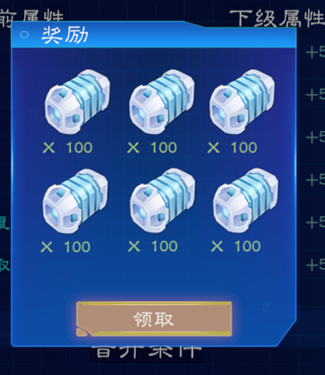
 |  | 1） | 区域截图
 |  |  | a）可打开
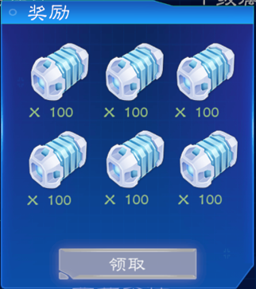

 |  |  | b）可预览

 |  | 2） | 规则概述
 |  |  | 每晋升一级军阶，奖励一个宝箱。
 |  |  | 玩家没有领取上阶军阶的宝箱，不可进阶。
 |  |  | a. | 宝箱图标
 |  |  |  | 宝箱图标做2种状态，一个是可打开的状态，一个是不可打开的状态（不见得是我给的参考图的样子，可打开状态，可以是一个晃动的宝箱，等着玩家去打开）
 |  |  |  | 还有没有领取的宝箱时，显示处于可打开状态。
 |  |  |  | 没有可领取宝箱时，显示处于可预览状态。
 |  |  | b. | 弹出界面
 |  |  |  | 弹出界面显示奖励的道具，icone和数量。
 |  |  |  | 预览状态下领取置灰。

